I. Indicaciones de cumplimentación
INDICACIONES DE CUMPLIMENTACIÓN.

4.1. a) Costes de personal.
* Se deberá de cumplimentar para cada entidad beneficiaria un cuadro 4.1. a y 4.1. b.

* Datos de la Entidad Beneficiaria.
Apellidos y Nombre de la persona física o Razón Social de la persona jurídica.
DNI/NIE/NIF: DNI - Documento nacional de identidad, NIE - Número del DNI, NIF - número de identificación fiscal.
Perfil y Tipo: Los miembros de cada agrupación deberán seleccionar correctamente el perfil (a, b o c) y el tipo (a.1 al a.6, b.1 al b.7 o c.1 al c4). Estos datos se pueden consultar en el apartado primero del cuadro resumen de las BBRR.
NOTA: Es esencial que cada entidad identifique su perfil correctamente (a) sector agroalimentario y forestal, b) sector investigador y tecnológico y c) otras entidades).

* Fases del proyecto: - Fase documental. - Fase de experimental o de campo. - Fase de redacción del informe final del proyecto. - Fase de divulgación.
* Acción → Se rellenarán tantas acciones como tenga cada una de las fases del proyecto.
* Descripción → Se describirán brevemente las tareas a realizar en cada una de las acciones de las diferentes fases del proyecto.
1. Trabajador → Dentro de cada acción se detallarán cada uno de los trabajadores que participa en cada acción definida anteriormente. No es preciso identificar con nombre y apellidos a cada trabajador (ya que se trata de una estimación del trabajo previsto), incluso si dentro de una misma acción participan más de un trabajador que pertenece a la misma categoría laboral y tiene exactamente el mismo salario, se puede anotar en la misma fila el número de horas agregadas Que trabajarían todos.
2. Categoría profesional/ grupo → Se detallará la categoría profesional o grupo al que pertenece el trabajador/es (Apartado Octavo. Coste de Referencia - Orden de 22 de diciembre de 2022).
El cuadro siguiente (publicado en el apartado octavo de la citada) recoge las categorías profesionales de los perfiles a) sector agroalimentario y forestal y c) otras entidades - apartado 1. del cuadro resumen de las BBRR.
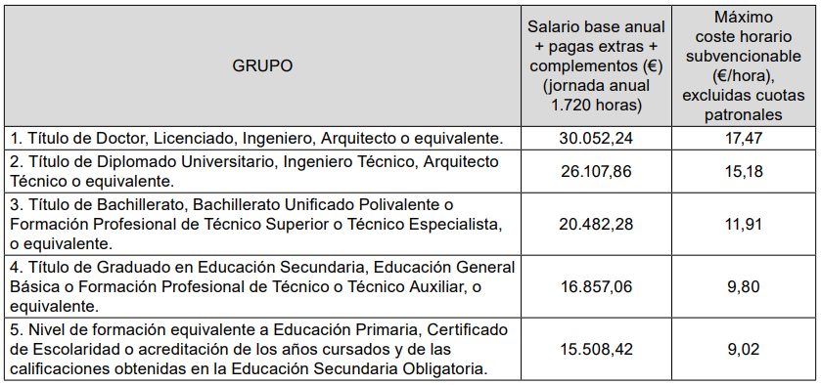
El cuadro siguiente (publicado en el apartado octavo de la citada orden) recoge las categorías profesionales de los perfiles b) sector investigador y tecnológico - apartado 1. del cuadro resumen de las BBRR.

3. Costes brutos de empleo anuales (€) → Salario bruto anual que paga la empresa al trabajador, es decir, la cantidad total de dinero que recibe anualmente el trabajador por sus servicios, sin deducir las retenciones y cotizaciones pertinentes que se deban aplicar.
4. % jornada laboral → es el porcentaje de tiempo en el que el trabajador desarrolla su actividad profesional, si está contratado a jornada completa será el 100%, y en caso contrario será el % que corresponda según su contrato laboral.
5. Coste horario (€/hora) → (DATO CALCULADO AUTOMÁTICAMENTE) Se determinará según se indica en el punto 4.1. a) párrafo segundo de las BBRR como el cociente entre “el coste bruto de empleo anual” (punto 3) y el número de horas trabajadas para una jornada laboral completa (1.720 horas) según las BBRR, en el caso de una jornada laboral diferente, se determinarán las horas trabajadas aplicando un coeficiente porcentual correspondiente a la jornada realizada (punto 4).
6. Coste horario límite según convocatoria (€/hora) → Los importes se establecen para cada perfil de entidad y grupo/ categoría profesional en los cuadros del punto octavo de la convocatoria de ayudas 2022 (punto 2). NOTA: Es esencial que cada entidad identifique su perfil correctamente (a) sector agroalimentario y forestal, b) sector investigador y tecnológico y c) otras entidades).
7. Tarifa por hora hasta máx. BBRR (€/hora) → (DATO CALCULADO AUTOMÁTICAMENTE). Es el valor mínimo entre el “coste horario (€/hora) ” (punto 5) y el “coste horario límite según convocatoria (€/hora)” (punto 6).
8. Cuota patronal anual (€) → es el importe anual que paga la empresa a la Seguridad Social por el hecho de tener un trabajador contratado y prestando un servicio para ella.
9. Cuota patronal a la hora (€/hora) → (DATO CALCULADO AUTOMÁTICAMENTE) Será el cociente entre “el Importe de la cuota patronal anual (€)” (punto 8) que paga la empresa por el trabajador y “el número de horas trabajadas para una jornada laboral completa (1.720 horas) según las BBRR”; en el caso de una jornada laboral diferente, se determinarán las horas efectivas trabajadas aplicando un coeficiente porcentual correspondiente a la jornada realizada (punto 4).
10. Nº de horas dedicadas al proyecto → Habrá que consignar para cada trabajador y acciones que se han cumplimentado las horas que se dedicarán al proyecto.
11. A. Retribución al trabajador (€) → (DATO CALCULADO AUTOMÁTICAMENTE) Define la cantidad de retribución al trabajador que puede ser subvencionable. Se calcula como el producto de la “Tarifa por hora hasta max. BBRR” (punto 7) y El “nº de horas dedicadas al proyecto” (punto 10).
12. B. Cuota patronal subvencionable (€) → (DATO CALCULADO AUTOMÁTICAMENTE) Será el producto del “n.º dedicadas al proyecto” (Punto 10) y “la cuota patronal a la hora (Punto 9)”.
13. Coste subvencionable (4.1. a) (€) → (DATO CALCULADO AUTOMÁTICAMENTE) Será la suma de los apartados A. Retribución al trabajador (€) y B. Cuota patronal (€) (Punto 11 + Punto 12).
14. TOTAL subvencionable apartado 4.1. a) (€) → (DATO CALCULADO AUTOMÁTICAMENTE) Se determinará como el sumatorio de todos los importes individuales determinados por fase y acción.

CUADRO 4.1. b) Resto de costes subvencionables.
1. Habrá que realizar una descripción de la totalidad de gastos que se realizarán por cada fase y acción del proyecto, sin indicar su coste individual.
2. TOTAL subvencionable apartado 4.1. b) (€) → se establece como un tipo fijo del 40% de los gastos directos de personal subvencionables, se aplica para cada entidad beneficiaria.

NOTA: Los importes consignados para cada entidad deben de ser coherentes con los indicados en el Anexo I y II de la solicitud de ayuda.

